Лист_1
 |  |  |  |  |  |  |  |  |  |  |  |  |  | Ваша скидка: |  |  | 30
Официальный прайс-лист ООО "АЛЬ-ПАКО" от 25.03.2026 |  |  |  |  |  |  |  |  |  |  |  |  |  | Сумма заказа |  |  | 0
Ваш менеджер: Фокин Александр Тел.: 89034622503 email: af@alpako.ru
Изображение | Наименование | Подробное фото | Штрихкод | ISBN | Размер изделия *см | Вес, кг | Страничность | Год издания | Материал | Кол-во в упаковке | Описание | РРЦ | Цена ОПТ БАЗОВАЯ руб | Цена ОПТ СО СКИДКОЙ руб | Остаток | Заказ, шт | Сумма заказа со скидкой
Новинки
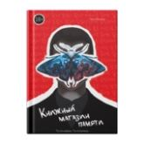 | Большое слово. Книжный магазин памяти (Корейский роман) | 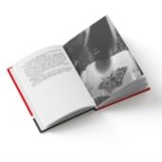 | 9785002303458 | 978-5-00230-345-8 | 1,5*19,5*13 | 0,296 | 192 | 2025 | Обложка 7БЦ, бум. мелованная 130 гр/м² + мат. лам. 1+0 + УФ лак выборочный, печать 4+0. Блок -офс. бум., 100 гр/м².Форзац/нахзац-офс. бум., 120 гр.КШС | 62 | Серия «Большое слово» — собрание классической и современной прозы в стильном дизайнерском оформлении. Любимые писатели и впечатляющие открытия станут достойным дополнением литературной коллекции. «Книжный магазин памяти» — корейский современный триллер-детектив с запутанным сюжетом, в котором переплетаются боль и месть, упорство и несправедливость. | 0 | 481,7 | 337.19 | 2 625 |  | 0
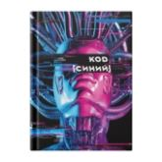 | Большое слово. Код "Синий" (Корейский роман) | 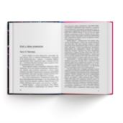 | 9785002303472 | 978-5-00230-347-2 | 1,5*19,5*13 | 0,296 | 176 | 2025 | Обложка 7БЦ, бум. мелованная 130 гр/м² + мат. лам. 1+0 + УФ лак выборочный, печать 4+0. Блок -офс. бум., 100 гр/м².Форзац/нахзац-офс. бум., 120 гр.КШС | 62 | Серия «Большое слово» — собрание классической и современной прозы в стильном дизайнерском оформлении. Любимые писатели и впечатляющие открытия станут достойным дополнением литературной коллекции. «Код "Синий"» — корейская современная антиутопия, которая поднимает актуальные вопросы взаимодействия человека и машины, рассуждает о происхождении искусства и способности человечества к созиданию... или разрушению. | 0 | 481,7 | 337.19 | 2 654 |  | 0
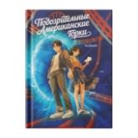 | Большое слово. Подозрительные Американские Горки (Корейский роман) | 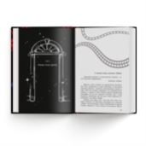 | 9785002303489 | 978-5-00230-348-9 | 1,5*19,5*13 | 0,296 | 224 | 2025 | Обложка 7БЦ, бум. мелованная 130 гр/м² + мат. лам. 1+0 + УФ лак выборочный, печать 4+0. Блок -офс. бум., 100 гр/м².Форзац/нахзац-офс. бум., 120 гр.КШС | 62 | Серия «Большое слово» — собрание классической и современной прозы в стильном дизайнерском оформлении. Любимые писатели и впечатляющие открытия станут достойным дополнением литературной коллекции. «Подозрительные американские горки» — корейский современный приключенческий роман для подростков, который рассуждает о причинах человеческих поступков, ищет ответы на вопросы о дружбе и самопожертвовании, о смелости и отзывчивости. В параллельной вселенной двое землян попадают на другую планету и сталкиваются с неожиданной правдой об этом мире... | 0 | 481,7 | 337.19 | 2 648 |  | 0
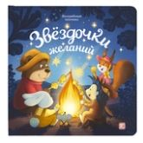 | Волшебные огоньки. Звёздочки желаний | 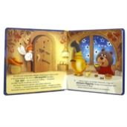 | 9785002303199 | 978-5-00230-319-9 | 2*20*20 | 0,366 | 10 | 2025 | Обложка 7БЦ, бумага мелованная 130 г/м2, печать 4+0, мат. лам. 1+0. Блок 193х193, 4+0 с гл.ВД лаком 1+0, цел. картон GC2 пл. 300 гр/м2. Модуль с перек | 33 | Самая уютная книга на свете — «Звёздочки желаний» — приглашает малыша на посиделки лесных друзей у костра. Милые иллюстрации, добрая история и самые настоящие огоньки ждут ребёнка в книге. Звёздочки в небе, искорки от костра, волшебные яблочки и орешки — внутри книги располагаются светодиоды, которые выглядывают в крошечные отверстия на каждом развороте, заставляя их на самом деле светиться. Отройте для себя настоящее волшебство вместе с Malamalama! | 0 | 1053,3 | 737.31 | 3 588 |  | 0
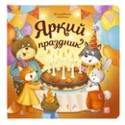 | Волшебные огоньки. Яркий праздник | 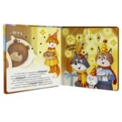 | 9785002303182 | 978-5-00230-318-2 | 2*20*20 | 0,366 | 10 | 2025 | Обложка 7БЦ, бумага мелованная 130 г/м2, печать 4+0, мат. лам. 1+0. Блок 193х193, 4+0 с гл.ВД лаком 1+0, цел. картон GC2 пл. 300 гр/м2. Модуль с перек | 33 | Самая уютная книга на свете — «Яркий праздник» — приглашает малыша отпраздновать день рождения медвежонка в кругу лесных друзей. Милые иллюстрации, добрая история и самые настоящие огоньки ждут ребёнка в книге. Сверкающие на солнце сосульки, огоньки гирлянды, свечи на торте — внутри книги располагаются светодиоды, которые выглядывают в крошечные отверстия на каждом развороте, заставляя их на самом деле светиться. Отройте для себя настоящее волшебство вместе с Malamalama! | 0 | 1053,3 | 737.31 | 2 991 |  | 0
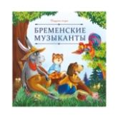 | Карусель сказок. Бременские музыканты | 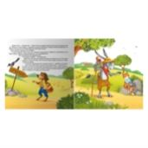 | 9785002302543 | 978-5-00230-254-3 | 0,2*20*20 | 0,050 | 12 | 2025 | Брошюра на скобе. Обложка картон мат.ламинация + выб.лак. Блок меловка 4+4 | 80 | Серия «Карусель сказок» — это десятки любимых историй в удобном формате. Сказки о настоящих принцессах и волшебстве, дружбе и приключениях, об исполнении желаний и победе добра над злом. Уютные, поучительные, увлекательные — сказки на любой вкус! Иллюстрации на каждой странице сопровождают повествование, помогая ребёнку дополнить фантазию и воочию увидеть персонажей. Серия «Карусель сказок» от Malamalama — первая большая коллекция малыша! | 158,9 | 120,4 | 84.28 | 6 976 |  | 0
 | Карусель сказок. Два Мороза | 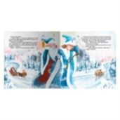 | 9785002300907 | 978-5-00230-090-7 | 0,2*20*20 | 0,050 | 12 | 2025 | Брошюра на скобе. Обложка картон мат.ламинация + выб.лак. Блок меловка 4+4 | 80 | Серия «Карусель сказок» — это десятки любимых историй в удобном формате. Сказки о настоящих принцессах и волшебстве, дружбе и приключениях, об исполнении желаний и победе добра над злом. Уютные, поучительные, увлекательные — сказки на любой вкус! Иллюстрации на каждой странице сопровождают повествование, помогая ребёнку дополнить фантазию и воочию увидеть персонажей. Серия «Карусель сказок» от Malamalama — первая большая коллекция малыша! | 158,9 | 120,4 | 84.28 | 7 846 |  | 0
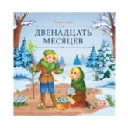 | Карусель сказок. Двенадцать месяцев | 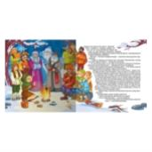 | 9785002300891 | 978-5-00230-089-1 | 0,2*20*20 | 0,050 | 12 | 2025 | Брошюра на скобе. Обложка картон мат.ламинация + выб.лак. Блок меловка 4+4 | 80 | Серия «Карусель сказок» — это десятки любимых историй в удобном формате. Сказки о настоящих принцессах и волшебстве, дружбе и приключениях, об исполнении желаний и победе добра над злом. Уютные, поучительные, увлекательные — сказки на любой вкус! Иллюстрации на каждой странице сопровождают повествование, помогая ребёнку дополнить фантазию и воочию увидеть персонажей. Серия «Карусель сказок» от Malamalama — первая большая коллекция малыша! | 158,9 | 120,4 | 84.28 | 7 604 |  | 0
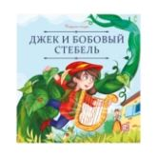 | Карусель сказок. Джек и бобовый стебель | 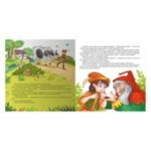 | 9785002302437 | 978-5-00230-243-7 | 0,2*20*20 | 0,050 | 12 | 2025 | Брошюра на скобе. Обложка картон мат.ламинация + выб.лак. Блок меловка 4+4 | 80 | Серия «Карусель сказок» — это десятки любимых историй в удобном формате. Сказки о настоящих принцессах и волшебстве, дружбе и приключениях, об исполнении желаний и победе добра над злом. Уютные, поучительные, увлекательные — сказки на любой вкус! Иллюстрации на каждой странице сопровождают повествование, помогая ребёнку дополнить фантазию и воочию увидеть персонажей. Серия «Карусель сказок» от Malamalama — первая большая коллекция малыша! | 158,9 | 120,4 | 84.28 | 5 444 |  | 0
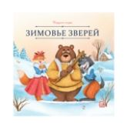 | Карусель сказок. Зимовье зверей | 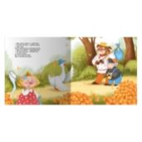 | 9785002300983 | 978-5-00230-098-3 | 0,2*20*20 | 0,050 | 12 | 2025 | Брошюра на скобе. Обложка картон мат.ламинация + выб.лак. Блок меловка 4+4 | 80 | Серия «Карусель сказок» — это десятки любимых историй в удобном формате. Сказки о настоящих принцессах и волшебстве, дружбе и приключениях, об исполнении желаний и победе добра над злом. Уютные, поучительные, увлекательные — сказки на любой вкус! Иллюстрации на каждой странице сопровождают повествование, помогая ребёнку дополнить фантазию и воочию увидеть персонажей. Серия «Карусель сказок» от Malamalama — первая большая коллекция малыша! | 158,9 | 120,4 | 84.28 | 7 700 |  | 0
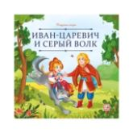 | Карусель сказок. Иван царевич и серый волк | 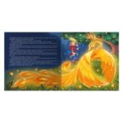 | 9785002302420 | 978-5-00230-242-0 | 0,2*20*20 | 0,050 | 12 | 2025 | Брошюра на скобе. Обложка картон мат.ламинация + выб.лак. Блок меловка 4+4 | 80 | Серия «Карусель сказок» — это десятки любимых историй в удобном формате. Сказки о настоящих принцессах и волшебстве, дружбе и приключениях, об исполнении желаний и победе добра над злом. Уютные, поучительные, увлекательные — сказки на любой вкус! Иллюстрации на каждой странице сопровождают повествование, помогая ребёнку дополнить фантазию и воочию увидеть персонажей. Серия «Карусель сказок» от Malamalama — первая большая коллекция малыша! | 158,9 | 120,4 | 84.28 | 5 411 |  | 0
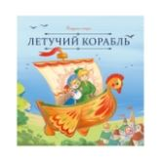 | Карусель сказок. Летучий корабль | 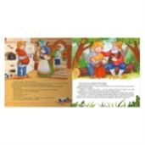 | 9785002302536 | 978-5-00230-253-6 | 0,2*20*20 | 0,050 | 12 | 2025 | Брошюра на скобе. Обложка картон мат.ламинация + выб.лак. Блок меловка 4+4 | 80 | Серия «Карусель сказок» — это десятки любимых историй в удобном формате. Сказки о настоящих принцессах и волшебстве, дружбе и приключениях, об исполнении желаний и победе добра над злом. Уютные, поучительные, увлекательные — сказки на любой вкус! Иллюстрации на каждой странице сопровождают повествование, помогая ребёнку дополнить фантазию и воочию увидеть персонажей. Серия «Карусель сказок» от Malamalama — первая большая коллекция малыша! | 158,9 | 120,4 | 84.28 | 5 412 |  | 0
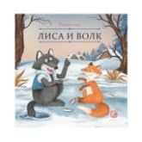 | Карусель сказок. Лиса и волк | 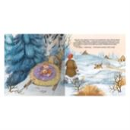 | 9785002300976 | 978-5-00230-097-6 | 0,2*20*20 | 0,050 | 12 | 2025 | Брошюра на скобе. Обложка картон мат.ламинация + выб.лак. Блок меловка 4+4 | 80 | Серия «Карусель сказок» — это десятки любимых историй в удобном формате. Сказки о настоящих принцессах и волшебстве, дружбе и приключениях, об исполнении желаний и победе добра над злом. Уютные, поучительные, увлекательные — сказки на любой вкус! Иллюстрации на каждой странице сопровождают повествование, помогая ребёнку дополнить фантазию и воочию увидеть персонажей. Серия «Карусель сказок» от Malamalama — первая большая коллекция малыша! | 158,9 | 120,4 | 84.28 | 7 182 |  | 0
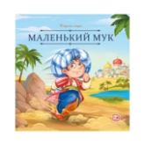 | Карусель сказок. Маленький Мук | 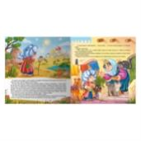 | 9785002302413 | 978-5-00230-241-3 | 0,2*20*20 | 0,050 | 12 | 2025 | Брошюра на скобе. Обложка картон мат.ламинация + выб.лак. Блок меловка 4+4 | 80 | Серия «Карусель сказок» — это десятки любимых историй в удобном формате. Сказки о настоящих принцессах и волшебстве, дружбе и приключениях, об исполнении желаний и победе добра над злом. Уютные, поучительные, увлекательные — сказки на любой вкус! Иллюстрации на каждой странице сопровождают повествование, помогая ребёнку дополнить фантазию и воочию увидеть персонажей. Серия «Карусель сказок» от Malamalama — первая большая коллекция малыша! | 158,9 | 120,4 | 84.28 | 5 417 |  | 0
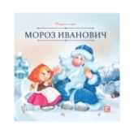 | Карусель сказок. Мороз Иванович | 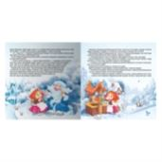 | 9785002300952 | 978-5-00230-095-2 | 0,2*20*20 | 0,050 | 12 | 2025 | Брошюра на скобе. Обложка картон мат.ламинация + выб.лак. Блок меловка 4+4 | 80 | Серия «Карусель сказок» — это десятки любимых историй в удобном формате. Сказки о настоящих принцессах и волшебстве, дружбе и приключениях, об исполнении желаний и победе добра над злом. Уютные, поучительные, увлекательные — сказки на любой вкус! Иллюстрации на каждой странице сопровождают повествование, помогая ребёнку дополнить фантазию и воочию увидеть персонажей. Серия «Карусель сказок» от Malamalama — первая большая коллекция малыша! | 158,9 | 120,4 | 84.28 | 7 941 |  | 0
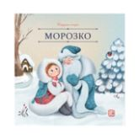 | Карусель сказок. Морозко | 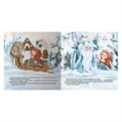 | 9785002300945 | 978-5-00230-094-5 | 0,2*20*20 | 0,050 | 12 | 2025 | Брошюра на скобе. Обложка картон мат.ламинация + выб.лак. Блок меловка 4+4 | 80 | Серия «Карусель сказок» — это десятки любимых историй в удобном формате. Сказки о настоящих принцессах и волшебстве, дружбе и приключениях, об исполнении желаний и победе добра над злом. Уютные, поучительные, увлекательные — сказки на любой вкус! Иллюстрации на каждой странице сопровождают повествование, помогая ребёнку дополнить фантазию и воочию увидеть персонажей. Серия «Карусель сказок» от Malamalama — первая большая коллекция малыша! | 158,9 | 120,4 | 84.28 | 7 946 |  | 0
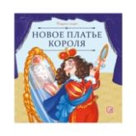 | Карусель сказок. Новое платье короля | 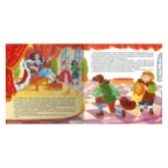 | 9785002302505 | 978-5-00230-250-5 | 0,2*20*20 | 0,050 | 12 | 2025 | Брошюра на скобе. Обложка картон мат.ламинация + выб.лак. Блок меловка 4+4 | 80 | Серия «Карусель сказок» — это десятки любимых историй в удобном формате. Сказки о настоящих принцессах и волшебстве, дружбе и приключениях, об исполнении желаний и победе добра над злом. Уютные, поучительные, увлекательные — сказки на любой вкус! Иллюстрации на каждой странице сопровождают повествование, помогая ребёнку дополнить фантазию и воочию увидеть персонажей. Серия «Карусель сказок» от Malamalama — первая большая коллекция малыша! | 158,9 | 120,4 | 84.28 | 5 516 |  | 0
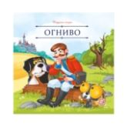 | Карусель сказок. Огниво | 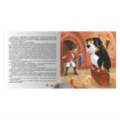 | 9785002302451 | 978-5-00230-245-1 | 0,2*20*20 | 0,050 | 12 | 2025 | Брошюра на скобе. Обложка картон мат.ламинация + выб.лак. Блок меловка 4+4 | 80 | Серия «Карусель сказок» — это десятки любимых историй в удобном формате. Сказки о настоящих принцессах и волшебстве, дружбе и приключениях, об исполнении желаний и победе добра над злом. Уютные, поучительные, увлекательные — сказки на любой вкус! Иллюстрации на каждой странице сопровождают повествование, помогая ребёнку дополнить фантазию и воочию увидеть персонажей. Серия «Карусель сказок» от Malamalama — первая большая коллекция малыша! | 158,9 | 120,4 | 84.28 | 5 512 |  | 0
 | Карусель сказок. По щучьему велению | 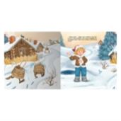 | 9785002300969 | 978-5-00230-096-9 | 0,2*20*20 | 0,050 | 12 | 2025 | Брошюра на скобе. Обложка картон мат.ламинация + выб.лак. Блок меловка 4+4 | 80 | Серия «Карусель сказок» — это десятки любимых историй в удобном формате. Сказки о настоящих принцессах и волшебстве, дружбе и приключениях, об исполнении желаний и победе добра над злом. Уютные, поучительные, увлекательные — сказки на любой вкус! Иллюстрации на каждой странице сопровождают повествование, помогая ребёнку дополнить фантазию и воочию увидеть персонажей. Серия «Карусель сказок» от Malamalama — первая большая коллекция малыша! | 158,9 | 120,4 | 84.28 | 7 757 |  | 0
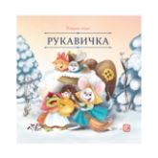 | Карусель сказок. Рукавичка | 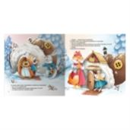 | 9785002300921 | 978-5-00230-092-1 | 0,2*20*20 | 0,050 | 12 | 2025 | Брошюра на скобе. Обложка картон мат.ламинация + выб.лак. Блок меловка 4+4 | 80 | Серия «Карусель сказок» — это десятки любимых историй в удобном формате. Сказки о настоящих принцессах и волшебстве, дружбе и приключениях, об исполнении желаний и победе добра над злом. Уютные, поучительные, увлекательные — сказки на любой вкус! Иллюстрации на каждой странице сопровождают повествование, помогая ребёнку дополнить фантазию и воочию увидеть персонажей. Серия «Карусель сказок» от Malamalama — первая большая коллекция малыша! | 158,9 | 120,4 | 84.28 | 7 940 |  | 0
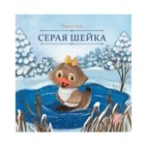 | Карусель сказок. Серая Шейка | 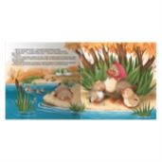 | 9785002300938 | 978-5-00230-093-8 | 0,2*20*20 | 0,050 | 12 | 2025 | Брошюра на скобе. Обложка картон мат.ламинация + выб.лак. Блок меловка 4+4 | 80 | Серия «Карусель сказок» — это десятки любимых историй в удобном формате. Сказки о настоящих принцессах и волшебстве, дружбе и приключениях, об исполнении желаний и победе добра над злом. Уютные, поучительные, увлекательные — сказки на любой вкус! Иллюстрации на каждой странице сопровождают повествование, помогая ребёнку дополнить фантазию и воочию увидеть персонажей. Серия «Карусель сказок» от Malamalama — первая большая коллекция малыша! | 158,9 | 120,4 | 84.28 | 7 707 |  | 0
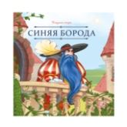 | Карусель сказок. Синяя борода | 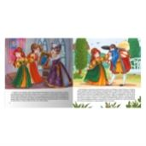 | 9785002302512 | 978-5-00230-251-2 | 0,2*20*20 | 0,050 | 12 | 2025 | Брошюра на скобе. Обложка картон мат.ламинация + выб.лак. Блок меловка 4+4 | 80 | Серия «Карусель сказок» — это десятки любимых историй в удобном формате. Сказки о настоящих принцессах и волшебстве, дружбе и приключениях, об исполнении желаний и победе добра над злом. Уютные, поучительные, увлекательные — сказки на любой вкус! Иллюстрации на каждой странице сопровождают повествование, помогая ребёнку дополнить фантазию и воочию увидеть персонажей. Серия «Карусель сказок» от Malamalama — первая большая коллекция малыша! | 158,9 | 120,4 | 84.28 | 6 102 |  | 0
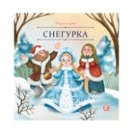 | Карусель сказок. Снегурка | 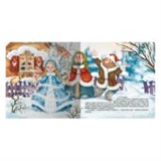 | 9785002300914 | 978-5-00230-091-4 | 0,2*20*20 | 0,050 | 12 | 2025 | Брошюра на скобе. Обложка картон мат.ламинация + выб.лак. Блок меловка 4+4 | 80 | Серия «Карусель сказок» — это десятки любимых историй в удобном формате. Сказки о настоящих принцессах и волшебстве, дружбе и приключениях, об исполнении желаний и победе добра над злом. Уютные, поучительные, увлекательные — сказки на любой вкус! Иллюстрации на каждой странице сопровождают повествование, помогая ребёнку дополнить фантазию и воочию увидеть персонажей. Серия «Карусель сказок» от Malamalama — первая большая коллекция малыша! | 158,9 | 120,4 | 84.28 | 7 936 |  | 0
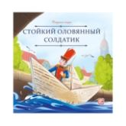 | Карусель сказок. Стойкий оловянный солдатик | 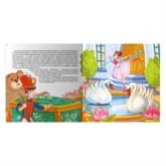 | 9785002302529 | 978-5-00230-252-9 | 0,2*20*20 | 0,050 | 12 | 2025 | Брошюра на скобе. Обложка картон мат.ламинация + выб.лак. Блок меловка 4+4 | 80 | Серия «Карусель сказок» — это десятки любимых историй в удобном формате. Сказки о настоящих принцессах и волшебстве, дружбе и приключениях, об исполнении желаний и победе добра над злом. Уютные, поучительные, увлекательные — сказки на любой вкус! Иллюстрации на каждой странице сопровождают повествование, помогая ребёнку дополнить фантазию и воочию увидеть персонажей. Серия «Карусель сказок» от Malamalama — первая большая коллекция малыша! | 158,9 | 120,4 | 84.28 | 6 035 |  | 0
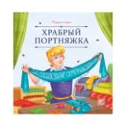 | Карусель сказок. Храбрый портняжка | 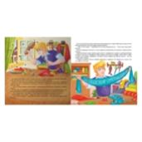 | 9785002302444 | 978-5-00230-244-4 | 0,2*20*20 | 0,050 | 12 | 2025 | Брошюра на скобе. Обложка картон мат.ламинация + выб.лак. Блок меловка 4+4 | 80 | Серия «Карусель сказок» — это десятки любимых историй в удобном формате. Сказки о настоящих принцессах и волшебстве, дружбе и приключениях, об исполнении желаний и победе добра над злом. Уютные, поучительные, увлекательные — сказки на любой вкус! Иллюстрации на каждой странице сопровождают повествование, помогая ребёнку дополнить фантазию и воочию увидеть персонажей. Серия «Карусель сказок» от Malamalama — первая большая коллекция малыша! | 158,9 | 120,4 | 84.28 | 6 091 |  | 0
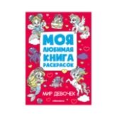 | Моя любимая книга раскрасок. Мир девочек | 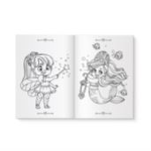 | 9785002303380 | 978-5-00230-338-0 | 0,1*240*170 | 0,064 | 24 | 2025 | Гот. формат 170х240 мм. Обложка-мелованая бумага 170 гр. Печать - 4+0, ВД лак 1+0.Блок офсет.бум. 100 гр.печать 1+1.Крепление 2 скобы по стороне 240мм |  | Серия «Моя любимая книга раскрасок» — идеальный тренажёр для маленьких художников! Внутри — 24 страницы с добрыми и понятными сюжетами. Чёткие контуры рисунков идеально подходят для первых опытов в раскрашивании, знакомства с цветными карандашами и тренировки мелкой моторики. Небольшой удобный формат — прекрасный спутник в дорогу и отличный подарок для детей младшего дошкольного возраста. | 69,5 | 62,9 | 44.03 | 3 820 |  | 0
 | Моя любимая книга раскрасок. Мир животных |  | 9785002303403 | 978-5-00230-340-3 | 0,1*240*170 | 0,064 | 24 | 2025 | Гот. формат 170х240 мм. Обложка-мелованая бумага 170 гр. Печать - 4+0, ВД лак 1+0.Блок офсет.бум. 100 гр.печать 1+1.Крепление 2 скобы по стороне 240мм |  | Серия «Моя любимая книга раскрасок» — идеальный тренажёр для маленьких художников! Внутри — 24 страницы с добрыми и понятными сюжетами. Чёткие контуры рисунков идеально подходят для первых опытов в раскрашивании, знакомства с цветными карандашами и тренировки мелкой моторики. Небольшой удобный формат — прекрасный спутник в дорогу и отличный подарок для детей младшего дошкольного возраста. | 69,5 | 62,9 | 44.03 | 3 828 |  | 0
 | Моя любимая книга раскрасок. Мир космоса |  | 9785002303373 | 978-5-00230-337-3 | 0,1*240*170 | 0,064 | 24 | 2025 | Гот. формат 170х240 мм. Обложка-мелованая бумага 170 гр. Печать - 4+0, ВД лак 1+0.Блок офсет.бум. 100 гр.печать 1+1.Крепление 2 скобы по стороне 240мм |  | Серия «Моя любимая книга раскрасок» — идеальный тренажёр для маленьких художников! Внутри — 24 страницы с добрыми и понятными сюжетами. Чёткие контуры рисунков идеально подходят для первых опытов в раскрашивании, знакомства с цветными карандашами и тренировки мелкой моторики. Небольшой удобный формат — прекрасный спутник в дорогу и отличный подарок для детей младшего дошкольного возраста. | 69,5 | 62,9 | 44.03 | 3 826 |  | 0
 | Моя любимая книга раскрасок. Мир мальчиков |  | 9785002303397 | 978-5-00230-339-7 | 0,1*240*170 | 0,064 | 24 | 2025 | Гот. формат 170х240 мм. Обложка-мелованая бумага 170 гр. Печать - 4+0, ВД лак 1+0.Блок офсет.бум. 100 гр.печать 1+1.Крепление 2 скобы по стороне 240мм |  | Серия «Моя любимая книга раскрасок» — идеальный тренажёр для маленьких художников! Внутри — 24 страницы с добрыми и понятными сюжетами. Чёткие контуры рисунков идеально подходят для первых опытов в раскрашивании, знакомства с цветными карандашами и тренировки мелкой моторики. Небольшой удобный формат — прекрасный спутник в дорогу и отличный подарок для детей младшего дошкольного возраста. | 69,5 | 62,9 | 44.03 | 3 829 |  | 0
01. Подарочные издания
Сказки, сборники сказок
 | Волшебные огоньки. Ёлочка друзей |  | 9785002301867 | 978-5-00230-186-7 | 1,9*20*20 | 0,395 | 10 | 2025 | Обложка 7БЦ:Мел бумага, Мат лам+Выб. УФ-лак. Блок: Картон целл, Мат лам. Световой модуль: 7 лампочек | 20 | Волшебные огоньки. Ёлочка друзей: «Волшебные огоньки» — новая серия от торговой марки Malamalama! Самая уютная книга на свете — «Ёлочка друзей» — отправляет ребёнка в путешествие по зимнему лесу. Как зверята готовятся к Новому году? С какими чудесами они столкнутся? Милые иллюстрации, добрые персонажи и самые настоящие огоньки на страницах ждут ребёнка в книге. Фонарики на ёлке, свечи в комнате, светлячки или снежинки — внутри каждой страницы располагаются светодиоды, которые выглядывают в крошечные отверстия, заставляя их на самом деле светиться. Отройте для себя настоящее волшебство вместе с Malamalama! | 1 800 | 1634 | 1143.8 | 859 |  | 0
 | Золотая коллекция сказок. Золотой ключик или приключения Буратино |  | 9785002301348 | 978-5-00230-134-8 | 3,5*33*25 | 1,155 | 12 | 2025 | Обложка 7БЦ с ламинцией Softach и тиснением. Блок из целлулозного картона с поп-ап элементом. | 5 | Знаменитая и всеми любимая повесть-сказка Алексея Толстого о приключениях деревянной куклы Буратино и его друзей — Пьеро, Мальвины, Артемона. Отправляйтесь на поиски золотого ключика и помогите папе Карло открыть заветную дверь за нарисованным очагом! Полный текст произведения и огромные POP-UP конструкции на каждом развороте позволят окунуться в атмосферу приключений. Новая подарочная книги из серии «Золотая коллекция сказок» от торговой марки Malamalama — настоящее сокровище любой книжной коллекции! | 3 665 | 3332 | 2332.4 | 1 562 |  | 0
 | Золотая коллекция сказок. Щелкунчик 13.01.2022 |  | 9785001347439 | 978-5-00134-743-9 | 4*25*33 | 1,062 | 12 | 2025 | Обложка 7БЦ с ламинацией SoftTouch + Тиснение, блок - целлюлозный картон с ВД-лаком | 5 | «Щелкунчик и Мышиный король» Э. Т. А. Гофмана – всеми любимая рождественская сказка, которая уже многие годы не оставляет читателей равнодушными. Добрая история о настоящей любви, искренности, дружбе и преданности, подлинной победе добра над злом станет настольной новогодней книгой вашего ребёнка. Серия «Золотая коллекция сказок» – это портал в яркий мир любимых персонажей, которые оживают на страницах благодаря объемным pop-up конструкциям. Внутри не только иллюстрации, но и полный текст сказки. Подарите себе и своему малышу чудесную новогоднюю историю! | 3 302 | 3001,8 | 2101.26 | 280 |  | 0
 | Книжная полка. Волшебные сказки |  | 9785001349983 | 978-5-00134-998-3 | 4*23,5*19,7 | 0,653 | 30 | 2023 | Обложка 7БЦ с матовой ламинацией+ выборочный лак + Тиснение, блок - целлюлозный картон с ВД-лаком | 10 | В серию «Книжная полка» вошли самые любимые произведения и детей и взрослых. Сборник «Волшебные сказки» — это знаменитые истории любимых сказочников — братьев Гримм и Шарля Перро. Сказка о доброй красавице Золушке, о дружных бременских музыкантах, о милой Красной Шапочке и коварном волке. Окунитесь в неповторимый мир знаменитых сказок — читайте книги из серии «Книжная полка» от торговой марки Malamalama. | 1 484 | 1349,1 | 944.37 | 590 |  | 0
 | Книжная полка. Корней Чуковский. Сказки |  | 9785001349990 | 978-5-00134-999-0 | 4*23,5*19,7 | 0,653 | 30 | 2024 | Обложка 7БЦ с матовой ламинацией+ выборочный лак + Тиснение, блок - целлюлозный картон с ВД-лаком | 10 | В серию «Книжная полка» попали произведения самых любимых писателей. Сборник «Корней Чуковский. Сказки» содержит в себе знаменитые сказки знаменитого детского классика. Истории о докторе Айболите, об отважном комаре и гостеприимной Мухе-Цокотухе, об умывальников начальнике и мочалок командире оживут перед малышом в объёмных красочных иллюстрациях. Окунитесь в неповторимый мир творчества Корнея Ивановича Чуковского — читайте книги из серии «Книжная полка» от торговой марки Malamalama. | 1 484 | 1349,1 | 944.37 | 2 116 |  | 0
 | Книжная полка. Любимые сказки |  | 9785001349976 | 978-5-00134-997-6 | 4*23,5*19,7 | 0,653 | 30 | 2023 | Обложка 7БЦ с матовой ламинацией+ выборочный лак + Тиснение, блок - целлюлозный картон с ВД-лаком | 10 | В серию «Книжная полка» вошли самые любимые произведения и детей и взрослых. Сборник «Любимые сказки» — это знаменитые истории любимых сказочников — Шарля Перро и Ганса Христиана Андерсена. Сказка о доброй малютке Дюймовочке, о прекрасной принцессе в зарослях шиповника, о находчивом Коте и удачливом сыне мельника. Окунитесь в неповторимый мир знаменитых сказок — читайте книги из серии «Книжная полка» от торговой марки Malamalama. | 1 484 | 1349,1 | 944.37 | 2 389 |  | 0
 | Набор Однажды в сказке. Комплект №1 (8 книг) |  | 4655752647056 | 465-5-75264-705-6 | 13,6*10,5*13,7 | 0,410 |  | 2025 | МГК + Картон целлюлозный печать 4+0 + вд лак 1+0 | 10 | "Познакомьте своего малыша с русским народным творчеством вместе с набором Однажды в сказке! Это 8 двусторонних картонных книжек-гармошек с самыми известными народными сказками, стишками и потешками в миниатюрном сундучке. В набор входят книжки «Волк и семеро козлят», «Теремок», «Репка», «Маша и медведь», «Курочка Ряба», «Колобок», «Сорока-белобока» и «Два весёлых гуся». Компактный формат книжек и удобный сундучок делают этот набор удобным для хранения, а ещё его можно с лёгкостью взять с собой в дорогу или на прогулку, чтобы всегда иметь возможность с пользой занять вашего малыша. Открывайте книжки-гармошки «Однажды в сказке» и отправляйтесь в увлекательное путешествие по русским сказкам вместе с вашим малышом!" | 1 110 | 800 | 560 | 900 |  | 0
 | Сундук Большая коллекция сказок (Любимые сказки: Колобок, Кот в сапогах; Красная шапочка, Маша и мед |  | 4655752644659 | 465-5-75264-465-9 | 9*18,6*23,6 | 0,632 | 8 | 2025 | Интегральная обложка с глянц. ламинацией, блок - целлюлозный картон с ВД-лаком | 6 | Любимые с детства сказки теперь в подарочном наборе "Большая коллекция сказок". Шесть ярких книг с объёмными POP-UP конструкциями и знакомыми персонажами откроют перед вами и вашим малышом яркий мир волшебства и приключений. Выбирайте книгу по настроению и погружайтесь в сказочную атмосферу, ведь каждая история - это маленький портал в мечты, вдохновлённые детством. | 2 175 | 2000 | 1400 | 2 675 |  | 0
 | Сундук Коллекция сказок (Три поросенка, Маша и медведь, Кот в сапогах, Красная шапочка, Колобок, Реп |  | 9785001349730 |  | 35*152*293 | 0,710 |  |  |  |  |  | 0 | 749 | 524.3 | 4 259 |  | 0
Энциклопедии
 | Большая энциклопедия. Атлас. Путешествие по материкам |  | 9785001348528 | 978-5-00134-852-8 | 3,5*23,7*22,7 | 0,628 | 24 | 2025 | Обложка 7БЦ с глянц. ламинацией, блок - целлюлозный картон с ВД-лаком | 10 | Книга «Атлас. Путешествие по материкам» из серии «Большая энциклопедия» — это настоящий атлас мира для вашего малыша. Вместе с персонажами-путешественниками на страницах книги он посетит каждый материк, узнает о нём много интересных фактов, познакомится с флорой и фауной, самыми интересными и знаменитыми достопримечательностями. Во вложении к энциклопедии - большая карта мира, по которой удобно изучать государства и флаги. Красочные иллюстрации, сотни открывающихся окошек, интересные факты - отправляйтесь в кругосветное путешествие вместе с книгой «Атлас. Путешествие по материкам». | 1 826,4 | 1561 | 1092.7 | 1 753 |  | 0
 | Интерактивная энциклопедия. Великая Отечественная война. История победы. от 10.03.2022 |  | 9785001347453 | 978-5-00134-745-3 | 2,5*24,7*24,5 | 0,661 | 16 | 2025 | Обложка 7БЦ с ламинацией SoftTouch + Тиснение, блок - целлюлозный картон с ВД-лаком | 12 | Уникальная интерактивная энциклопедия, посвященная великой отечественной войне. История оживет благодаря объемным pop-up конструкциям и реалистичным иллюстрациям техники и вооружения на каждом развороте. Открывай окошки, изучай карты сражений, читай дополнительные брошюры и карточки. Погрузись в мир исторических событий вместе с интерактивной энциклопедией "Великая Отечественная война" | 2 382 | 2165,5 | 1515.85 | 6 281 |  | 0
 | Интерактивная энциклопедия. Мифы Древней Греции |  | 9785001341567 | 978-5-00134-156-7 | 3,5*24,7*24,5 | 0,723 | 16 | 2025 | Обложка 7БЦ с мат. ламинацией и выб.лаком, блок - целлюлозный картон с ВД-лаком | 6 | Интерактивная энциклопедия «Мифы Древней Греции» — это настоящий портал в завораживающий мир античной мифологии. Под обложкой вас ждут масштабные 3D-элементы: гора Олимп и троянский конь, многоголовая гидра и корабль Тесея. Красочные иллюстрации рассказывают о великих богах и богинях, разворачивают перед вашими глазами подвиги героев и знаменитые события. Эта книга не только увлекательная и познавательная, но и красочная и интерактивная. Подарите вашему ребёнку неповторимую атмосферу знаменитых приключений — книгу «Мифы Древней Греции» от торговой марки Malamalama! | 2 943,6 | 2521,8 | 1765.26 | 1 111 |  | 0
 | Интерактивная энциклопедия. Мозг |  | 9785001347460 | 978-5-00134-746-0 | 2*24,5*24,7 | 0,575 | 16 | 2025 | Обложка 7БЦ с глянц. ламинацией, блок - целлюлозный картон с ВД-лаком | 6 | Интерактивная энциклопедия "Мозг. Компьютер в моей голове" расскажет ребёнку о том, как устроен мозг, кто руководит всеми процессами в нашем организме, что делает мозг ночью и почему к нам приходят сновидения. Многочисленные интерактивные элементы и объемные POP-UP картинки сделают путешествие маленького почемучки по лабиринтам извилин мозга интересным и захватывающим! Книга сделана из качественного и плотного картона. Яркая и контрастная печать делает картинки максимально насыщенными. 3D энциклопедия будет интересна как детям, так и взрослым. Книгу можно приобрести в качестве подарка. Читайте энциклопедию вместе с вашим ребенком — проводите время интересно и с пользой! | 2 360 | 2210 | 1547 | 1 512 |  | 0
 | Моя энциклопедия: Нефть. Черное золото |  | 9785002301362 | 978-5-00230-136-2 | 3*23*23 | 0,487 | 18 | 2025 | Обложка 7БЦ,Мелованная бумага 130 гр/м2, Матовая ламинация,Выб. УФ-лак 1+0, Блок:картон целлюлозный,ВД лак 1+0, двусторонняя печать | 14 | Энциклопедия «Нефть. Чёрное золото» от торговой марки Malamalama — настоящая находка для маленьких любознаек. С этой книгой ваш ребёнок узнает о том, откуда берется нефть, как она добывается, какие продукты производятся на её основе и как она влияет на нашу жизнь и окружающую среду. Яркие современные иллюстрации, окошки с дополнительной информацией и объёмные POP-UP конструкции делают энциклопедию ещё более увлекательной. Читайте книгу вместе с вашим ребенком — проводите время интересно и с пользой! | 2 100 | 1733,9 | 1213.73 | 1 230 |  | 0
...

